Théorème de Thévenin
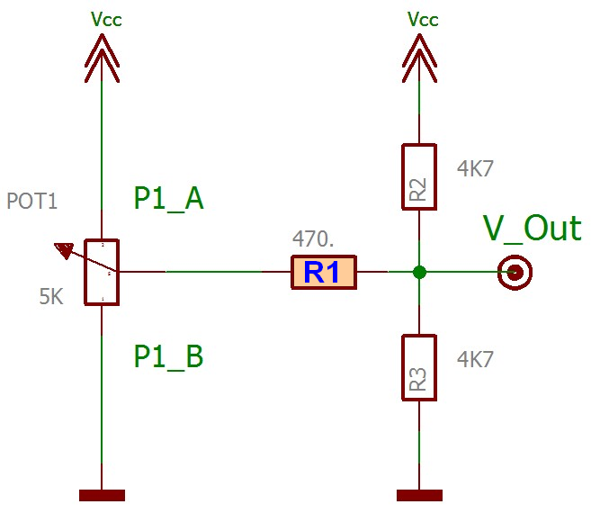
Equivalences de Thévenin + Millman

 |  | ?
 |  | ê
 | Vcc | 5
 | P1_A | 0 | E0= | 5
 | P1_B | 5000 | R0= | 470
 | R1.Série | 470 | Vout= | 4.583
 | R2.Pont | 4700
 | R3.Pont | 4700

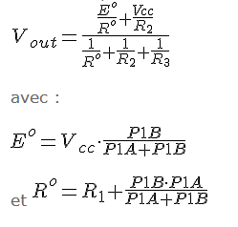
 |  | ?
 |  | ê
 | Vcc | 5
 | P1_A | 5000 | E0= | 0
 | P1_B | 0 | R0= | 470
 | R1.Série | 470 | Vout= | 0.417
 | R2.Pont | 4700
 | R3.Pont | 4700

 | Si R1 augmente :

 | Vout Max diminue
 | Vout Min augmente
 | La plage de V.Out diminue donc.

